Análisis
<Nombre Proyecto>
Análisis de la Información

 | 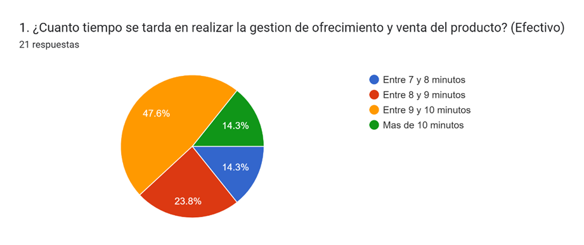 | 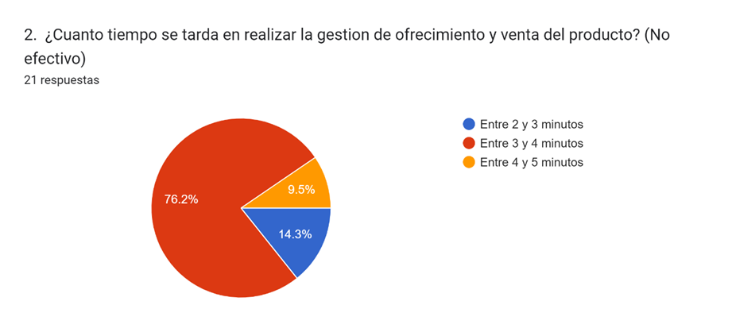

 | Realizado el levantamiento de información y conociendo los procesos del área de ventas y PQR, podemos observar que el tiempo promedio de gestión de un asesor al realizar un proceso de venta que finalmente es efectivo, se encuentra comprendido en el intervalo de tiempo de 9 a 10 minutos, en comparación al proceso de venta no efectivo que esta entre el intervalo de 3 a 4 minutos, la diferencia de tiempo es en promedio de 6 minutos, esta diferencia de tiempo se debe principalmente al tiempo que le toma al asesor digitar manualmente la información de tipificación en el formulario dispuesto por la compañía y en la lectura del contrato de servicios que en ocasiones por la negativa del cliente extiende aún más el tiempo de gestión, nuestro programa permitirá por medio de un interfaz sencilla, recopilar la información con facilidad y remitir el documento del contrato en formato PDF para facilitar la aceptación del contrato, esto recortara considerablemente el tiempo de gestión de las ventas aumentando la productividad

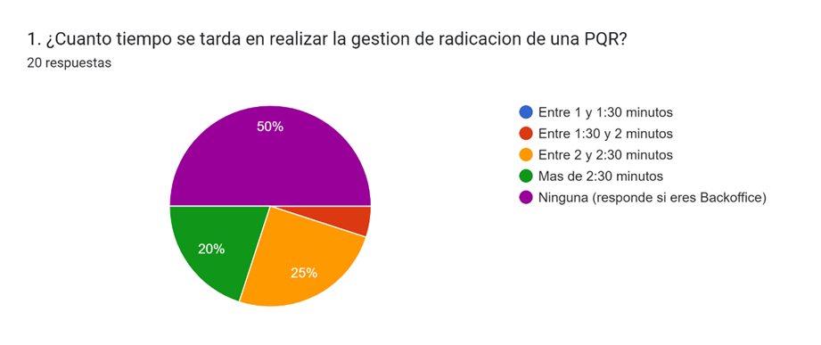
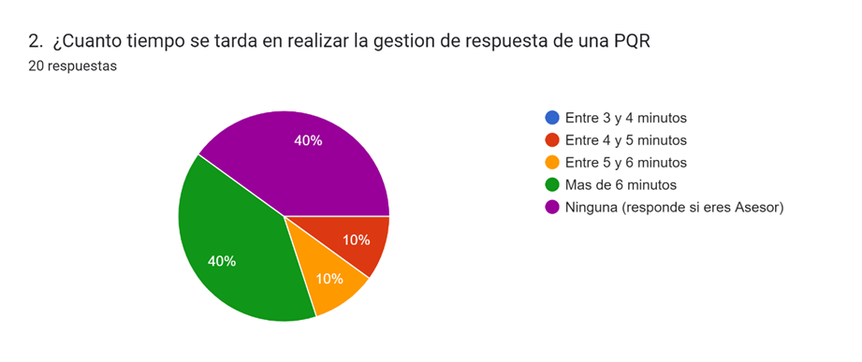

 | Podemos observar que la cantidad de tiempo que tardan los asesores de servicio al cliente al momento al gestionar una radicación es promedio alto para los estándares solicitados por la empresa, el tiempo promedio esta en el intervalo de tiempo de 2 y 2:30 minutos, así mismo el tiempo de respuesta de las solicitudes es aun mucho mas alto de lo requerido por la empresa, debido a que el tiempo que se tardan en promedio los asesores es superior a los 6 minutos, por medio de nuestra herramienta de gestión y la automatización de algunos procesos lograremos disminuir hasta en un 30% el tiempo de gestión total y así lograremos cumplir con las metas propuestas por la empresa.

